Suite de pruebas
SUITE DE PRUEBAS - [INESPRE] |  |  |  |  |  |  |  |  | OK
# | Test case | Priority | Preconditions | Input data | Steps | Expected results | Obtained result | Test state | FALLO
FUNCTIONAL AREA: Agromarket service request form
1 | Someter agromarket service form (Happy path) | Alta | Tener instalado un navegador. Tener conexión a internet. | Nombre y apellido, cedula, telefono, celular, email, provincia, direccion, fotografias del espacio. | 1. Abrir la pagina https://inespre.gob.do/ | Solicitud sometida exitosamente. | 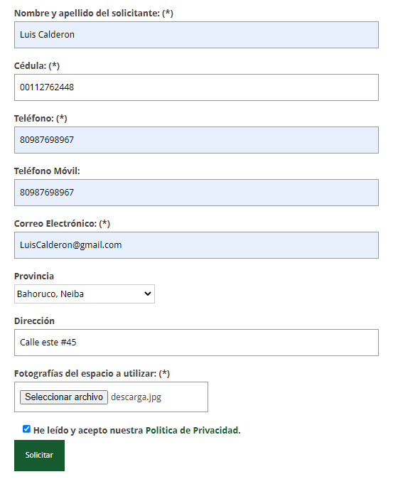 | OK
 |  |  |  |  | 2. Deslizar la pagina hacia abajo y en servicios dar clic en Agromercados.
 |  |  |  |  | 3. Deslizar hasta ver el formulario.
 |  |  |  |  | 4. Ingresar los datos de entrada.
 |  |  |  |  | 5. Clic en solicitar.
2 | Someter agromarket service form, sin subir las fotos del espacio. | Alta | Tener instalado un navegador. Tener conexión a internet. | Nombre y apellido, cedula, telefono, celular, email, provincia, direccion. | 1. Abrir la pagina https://inespre.gob.do/ | La pagina muestra un error, indicando que falta informacion obligatoria. | 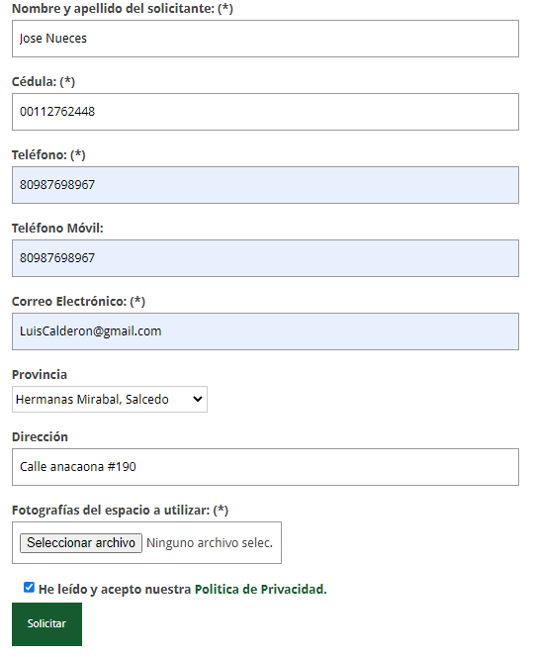 | FALLO
 |  |  |  |  | 2. Deslizar la pagina hacia abajo y en servicios dar clic en Agromercados.
 |  |  |  |  | 3. Deslizar hasta ver el formulario.
 |  |  |  |  | 4. Ingresar los datos de entrada.
 |  |  |  |  | 5. Clic en solicitar.
3 | Someter agromarket service form, con el campo de cedula vacio. | Alta | Tener instalado un navegador. Tener conexión a internet. | Nombre y apellido, telefono, celular, email, provincia, direccion, fotografias del espacio. | 1. Abrir la pagina https://inespre.gob.do/ | La pagina muestra un error, indicando que falta informacion obligatoria. | 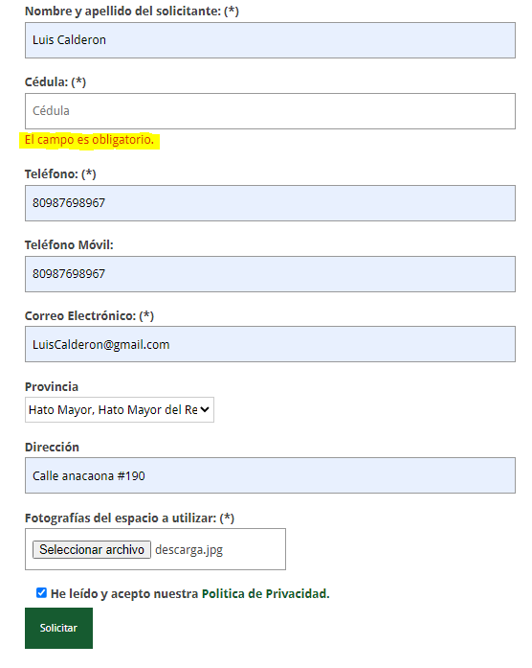 | OK
 |  |  |  |  | 2. Deslizar la pagina hacia abajo y en servicios dar clic en Agromercados.
 |  |  |  |  | 3. Deslizar hasta ver el formulario.
 |  |  |  |  | 4. Ingresar los datos de entrada.
 |  |  |  |  | 5. Clic en solicitar.
4 | Someter agromarket service form, con una cedula ya utilizada. | Alta | Tener instalado un navegador. Tener conexión a internet. | Nombre y apellido, cedula, telefono, celular, email, provincia, direccion, fotografias del espacio. | 1. Abrir la pagina https://inespre.gob.do/ | La pagina muestra un error, indicando que la cedula esta sometida en un proceso. | 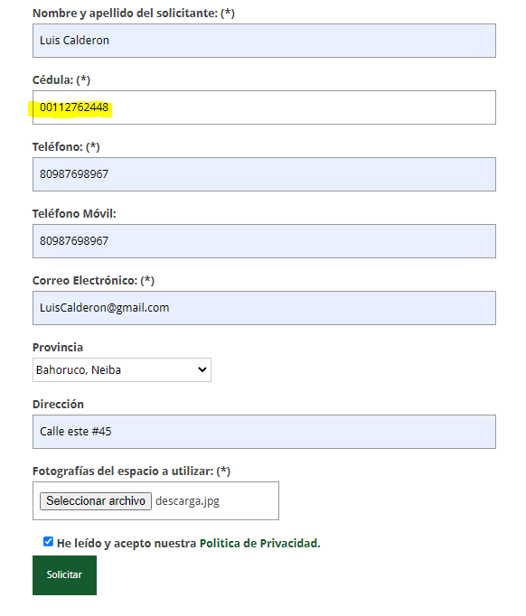 | FALLO
 |  |  |  |  | 2. Deslizar la pagina hacia abajo y en servicios dar clic en Agromercados.
 |  |  |  |  | 3. Deslizar hasta ver el formulario.
 |  |  |  |  | 4. Ingresar los datos de entrada.
 |  |  |  |  | 5. Clic en solicitar.
5 | Someter agromarket service form, sin aceptar las politicas de privacidad. | Alta | Tener instalado un navegador. Tener conexión a internet. | Nombre y apellido, cedula, telefono, celular, email, provincia, direccion, fotografias del espacio. | 1. Abrir la pagina https://inespre.gob.do/ | La pagina muestra un error, indicando que debe aceptar las politicas. | 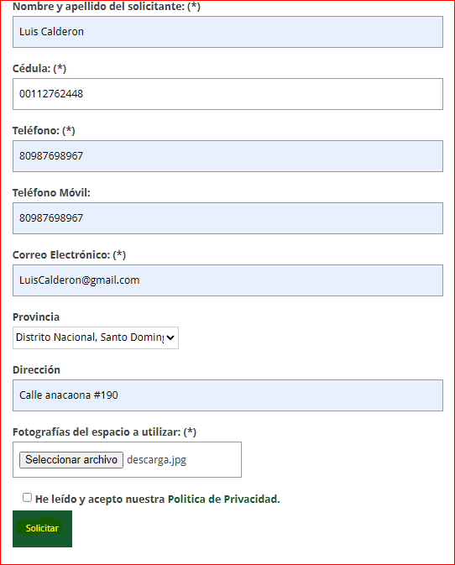 | OK
 |  |  |  |  | 2. Deslizar la pagina hacia abajo y en servicios dar clic en Agromercados.
 |  |  |  |  | 3. Deslizar hasta ver el formulario.
 |  |  |  |  | 4. Ingresar los datos de entrada.
 |  |  |  |  | 5. Clic en solicitar.
FUNCTIONAL AREA: Farmers Markets service request form
1 | Someter farmers markets service form (Happy path) | Alta | Tener instalado un navegador. Tener conexión a internet. | Nombre y apellido, cedula, telefono, celular, email, provincia, direccion, carta de entidad comunitaria, fotografias. | 1. Abrir la pagina https://inespre.gob.do/ | Solicitud sometida exitosamente. |  | OK
 |  |  |  |  | 2. Deslizar la pagina hacia abajo y en servicios dar clic en Mercado de productores.
 |  |  |  |  | 3. Deslizar hasta ver el formulario.
 |  |  |  |  | 4. Ingresar los datos de entrada.
 |  |  |  |  | 5. Clic en solicitar.
2 | Someter farmers markets form, sin subir la carta de entidad comunitaria. | Alta | Tener instalado un navegador. Tener conexión a internet. | Nombre y apellido, cedula, telefono, celular, email, provincia, direccion, fotografias. | 1. Abrir la pagina https://inespre.gob.do/ | La pagina muestra un error, indicando que falta informacion obligatoria. | 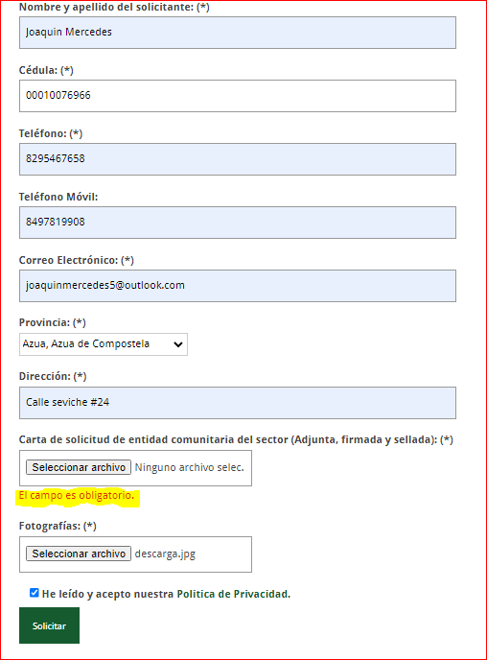 | OK
 |  |  |  |  | 2. Deslizar la pagina hacia abajo y en servicios dar clic en Mercado de productores.
 |  |  |  |  | 3. Deslizar hasta ver el formulario.
 |  |  |  |  | 4. Ingresar los datos de entrada.
 |  |  |  |  | 5. Clic en solicitar.
 | Someter farmers markets form, con el campo de telefono en blanco. | Alta | Tener instalado un navegador. Tener conexión a internet. | Nombre y apellido, cedula, celular, email, provincia, direccion, carta de entidad comunitaria, fotografias. | 1. Abrir la pagina https://inespre.gob.do/ | La pagina muestra un error, indicando que falta informacion obligatoria. | 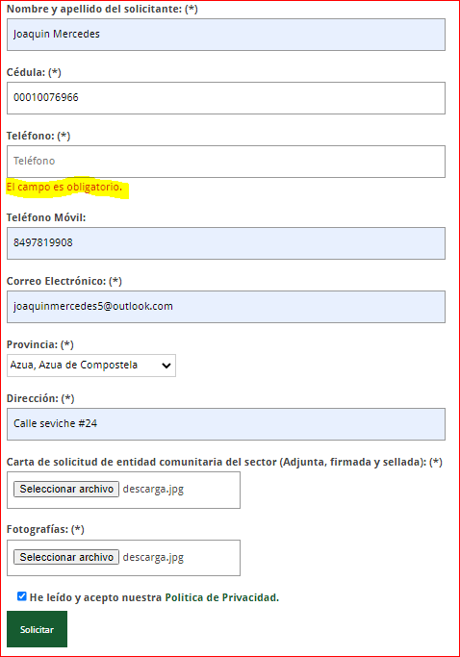 | OK
 |  |  |  |  | 2. Deslizar la pagina hacia abajo y en servicios dar clic en Mercado de productores.
 |  |  |  |  | 3. Deslizar hasta ver el formulario.
 |  |  |  |  | 4. Ingresar los datos de entrada.
3 |  |  |  |  | 5. Clic en solicitar.
4 | Someter farmers markets form, con una cedula ya utilizada. | Alta | Tener instalado un navegador. Tener conexión a internet. | Nombre y apellido, cedula, telefono, celular, email, provincia, direccion, carta de entidad comunitaria, fotografias. | 1. Abrir la pagina https://inespre.gob.do/ | La pagina muestra un error, indicando que la cedula esta sometida en un proceso. |  | FALLO
 |  |  |  |  | 2. Deslizar la pagina hacia abajo y en servicios dar clic en Mercado de productores.
 |  |  |  |  | 3. Deslizar hasta ver el formulario.
 |  |  |  |  | 4. Ingresar los datos de entrada.
 |  |  |  |  | 5. Clic en solicitar.
5 | Someter farmers markets form, sin aceptar las politicas de privacidad. | Alta | Tener instalado un navegador. Tener conexión a internet. | Nombre y apellido, cedula, telefono, celular, email, provincia, direccion, carta de entidad comunitaria, fotografias. | 1. Abrir la pagina https://inespre.gob.do/ | La pagina muestra un error, indicando que debe aceptar las politicas. | 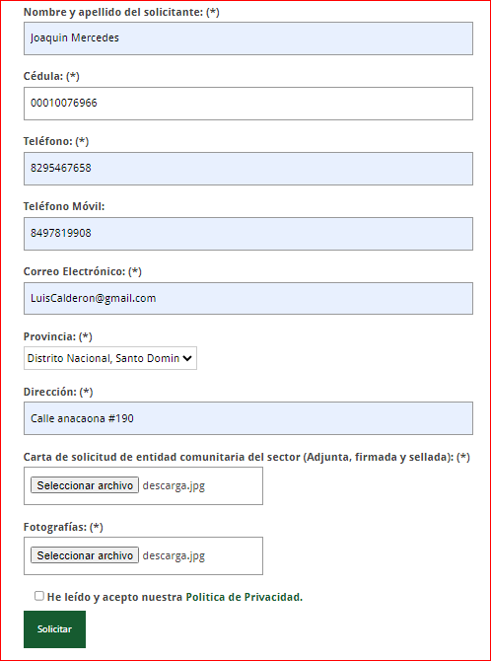 | OK
 |  |  |  |  | 2. Deslizar la pagina hacia abajo y en servicios dar clic en Mercado de productores.
 |  |  |  |  | 3. Deslizar hasta ver el formulario.
 |  |  |  |  | 4. Ingresar los datos de entrada.
 |  |  |  |  | 5. Clic en solicitar.
FUNCTIONAL AREA: Mobile Warehouse Request Form
1 | Someter mobile warehouse service form (Happy path) | Alta | Tener instalado un navegador. Tener conexión a internet. | Nombre y apellido, cedula, telefono, celular, email, provincia, direccion, mensaje. | 1. Abrir la pagina https://inespre.gob.do/ | Solicitud sometida exitosamente. | 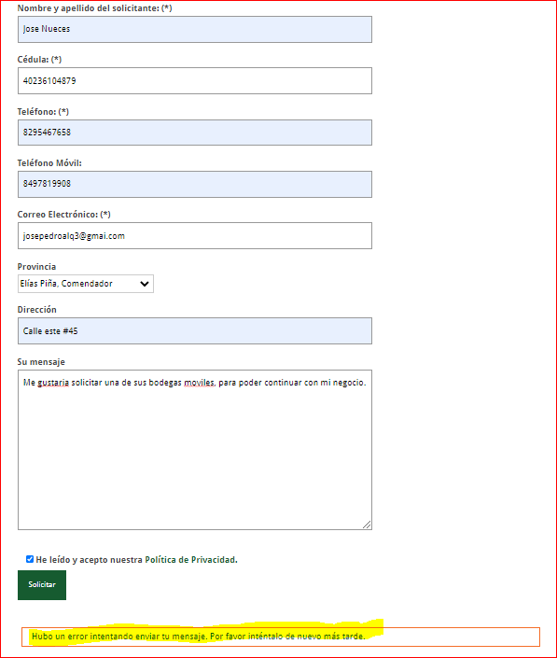 | FALLO
 |  |  |  |  | 2. Deslizar la pagina hacia abajo y en servicios dar clic en Bodegas moviles.
 |  |  |  |  | 3. Deslizar hasta ver el formulario.
 |  |  |  |  | 4. Ingresar los datos de entrada.
 |  |  |  |  | 5. Clic en solicitar.
FUNCTIONAL AREA: Technical training Request Form
1 | Someter technical training service form (Happy path) | Alta | Tener instalado un navegador. Tener conexión a internet. | Nombre de la institucion, Nombre y apellido, cedula, telefono, celular, email, provincia, direccion, area seleccionada, capacitacion, cantidad de personas. | 1. Abrir la pagina https://inespre.gob.do/ | Solicitud sometida exitosamente. | 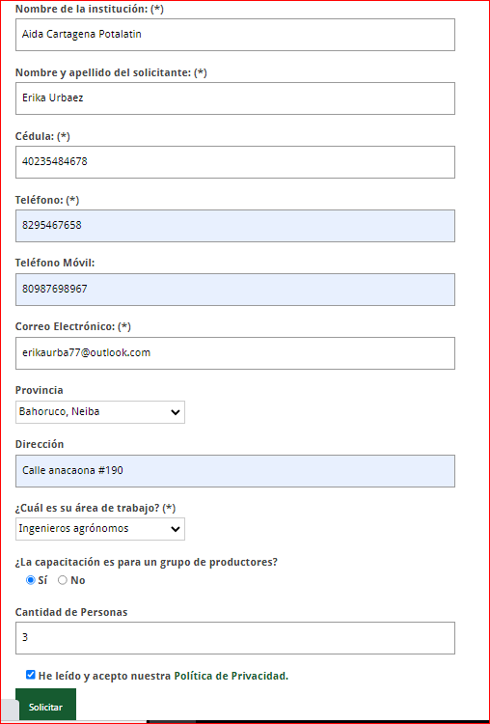 | OK
 |  |  |  |  | 2. Deslizar la pagina hacia abajo y en servicios dar clic en Capacitacion agropecuaria.
 |  |  |  |  | 3. Deslizar hasta ver el formulario.
 |  |  |  |  | 4. Ingresar los datos de entrada.
 |  |  |  |  | 5. Clic en solicitar.
2 | Someter technical training service form dejando el campo Nombre la institucion en blanco. | Alta | Tener instalado un navegador. Tener conexión a internet. | Nombre y apellido, cedula, telefono, celular, email, provincia, direccion, area seleccionada, capacitacion, cantidad de personas. | 1. Abrir la pagina https://inespre.gob.do/ | La pagina muestra un error, indicando que falta informacion obligatoria. | 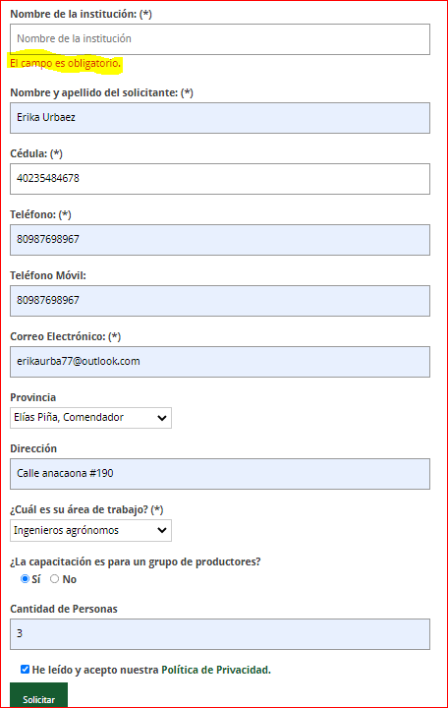 | OK
 |  |  |  |  | 2. Deslizar la pagina hacia abajo y en servicios dar clic en Capacitacion agropecuaria.
 |  |  |  |  | 3. Deslizar hasta ver el formulario.
 |  |  |  |  | 4. Ingresar los datos de entrada.
 |  |  |  |  | 5. Clic en solicitar.
3 | Someter technical training service form, con una cedula ya utilizada. | Alta | Tener instalado un navegador. Tener conexión a internet. | Nombre y apellido, cedula, telefono, celular, email, provincia, direccion, area seleccionada, capacitacion, cantidad de personas. | 1. Abrir la pagina https://inespre.gob.do/ | La pagina muestra un error, indicando que la cedula esta sometida en un proceso. | 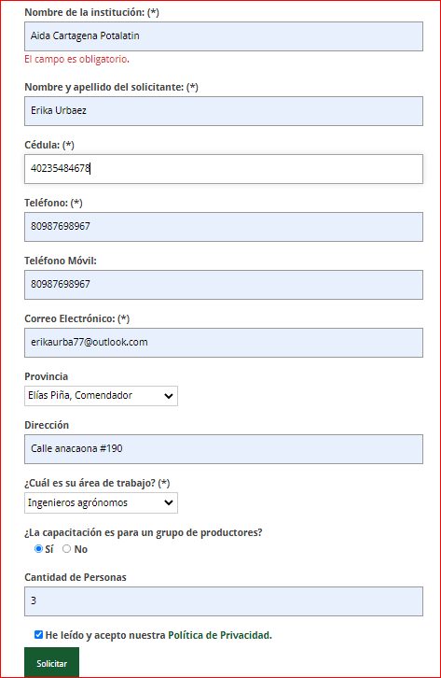 | FALLO
 |  |  |  |  | 2. Deslizar la pagina hacia abajo y en servicios dar clic en training service form.
 |  |  |  |  | 3. Deslizar hasta ver el formulario.
 |  |  |  |  | 4. Ingresar los datos de entrada.
 |  |  |  |  | 5. Clic en solicitar.
4 | Someter technical training form, sin aceptar las politicas de privacidad. | Alta | Tener instalado un navegador. Tener conexión a internet. | Nombre y apellido, cedula, telefono, celular, email, provincia, direccion, area seleccionada, capacitacion, cantidad de personas. | 1. Abrir la pagina https://inespre.gob.do/ | La pagina muestra un error, indicando que debe aceptar las politicas. | 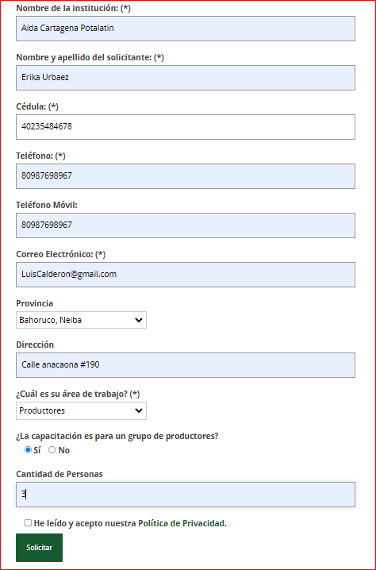 | OK
 |  |  |  |  | 2. Deslizar la pagina hacia abajo y en servicios dar clic en training service form.
 |  |  |  |  | 3. Deslizar hasta ver el formulario.
 |  |  |  |  | 4. Ingresar los datos de entrada.
 |  |  |  |  | 5. Clic en solicitar.
FUNCTIONAL AREA: Contact form
1 | Someter contact service form (Happy path) | Alta | Tener instalado un navegador. Tener conexión a internet. | Nombre y apellido, email, asunto, mensaje. | 1. Abrir la pagina https://inespre.gob.do/ | Solicitud sometida exitosamente. |  | OK
 |  |  |  |  | 2. En el menu superior clic en contacto.
 |  |  |  |  | 3. Deslizar hasta ver el formulario.
 |  |  |  |  | 4. Ingresar los datos de entrada.
 |  |  |  |  | 5. Clic en enviar.
 | Someter contact form, con el campo de nombre y apellido en blanco. | Alta | Tener instalado un navegador. Tener conexión a internet. | email, asunto, mensaje. | 1. Abrir la pagina https://inespre.gob.do/ | La pagina muestra un error, indicando que falta informacion obligatoria. |  | OK
 |  |  |  |  | 2. En el menu superior clic en contacto.
 |  |  |  |  | 3. Deslizar hasta ver el formulario.
 |  |  |  |  | 4. Ingresar los datos de entrada.
2 |  |  |  |  | 5. Clic en enviar.

